Risicoanalyse
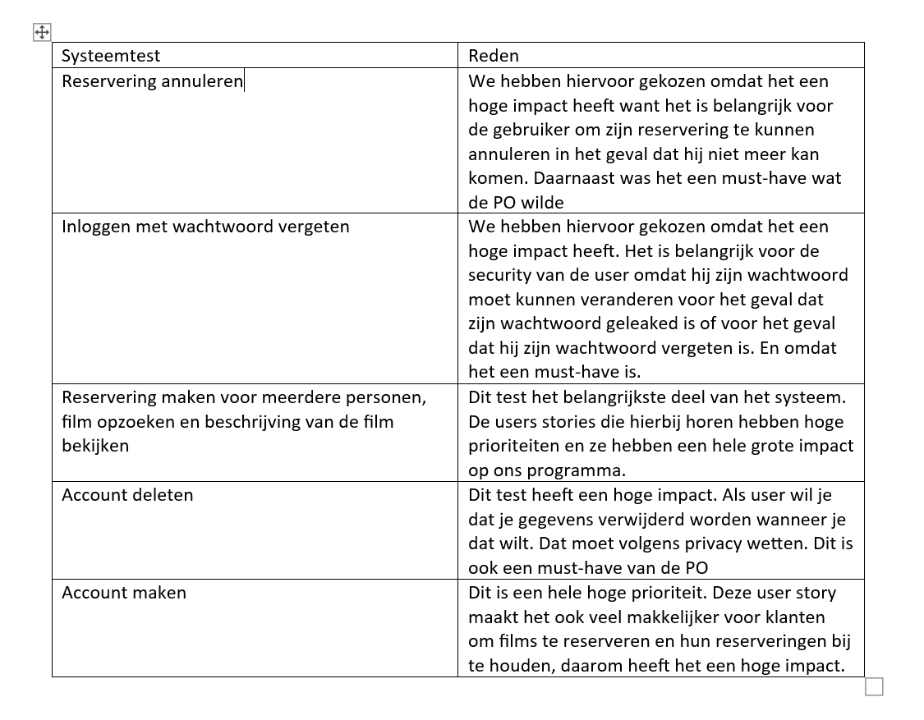
Comlexiteit | Heel laag - Heel hoog
Impact | Heel laag - Heel hoog
Risicoklasse | A, B, C, D

Sprint | User Story | Complexiteit | Impact | Risicoklasse
1 | • Als user wil ik mijn account kunnen deleten zodat alle informatie over mij in verwijderd. | laag | hoog | B
1 | • Als user wil ik een account kunnen maken zodat ik mijn favoriete films kan opslaan en makkelijker kan reserveren. | heel hoog | heel hoog | A
1 | • als gebruiker wil ik een menu zien zodat ik kan kiezen tussen opties zoals films sorteren en reserveren etc | laag | midden | D
1 | • Als user wil ik de filmlijst kunnen sorteren op (Alphabet, genre, prijs, duur, datum) zodat ik meer overzicht heb | hoog | midden | C
1 | • Als user wil een digitaal kaartje krijgen na mijn reservering zodat ik geen fysiek kaartje nodig heb | Laag | Laag | D
1 | • Als eigenaar wil ik dat kaartje goedkooper worden bij nog x aantal uren over zodat de zalen minder leeg zijn | midden | laag | C
1 | • Als user wil ik in de filmlijst kunnen zoeken zodat ik de films makkelijker kan vinden | laag | laag | C
1 | • Als eigenaar wil ik de info van de films in een JSON-bestand kunnen verwerken zodat ik makkelijk films kan toevoegen en weghalen. | laag | heel hoog | B
1 | • Als user wil ik menu zien waarop staat wat ik daar kan eten en hoeveel het kost. | heel laag | laag | D
1 | • Als user wil ik info over de film kunnen zien zoals (hoelaat de film draait, hoeveel en welke zitplaatsen zijn vrij) zodat ik makkelijker kan reserveren | heel hoog | hoog | A
1 | • Als user wil ik de zitplaatsen in de zaal grafisch kunnen zien zodat ik weet welke zitplaatsen vrij zijn, de zaal is vierkant en de stoelen zijn genummerd. | hoog | hoog | A

2 | • Als user wil ik mijn reservering kunnen annuleren zodat Ik mijn geld terugkrijg | midden | hoog | B
2 | • Als user wil ik zien welke films er vandaag draaien en nog gedraad moeten worden | midden | laag | B
2 | • Als eigenaar wil ik dat zitplaatsen duurder zijn dan de andere (afhankelijk van de positie) zodat ik meer geld verdien | midden | laag | C
2 | • ik wil als user dat je niet kan reserveren voor films die al afgespeeld zijn | midden | hoog | B
2 | • ik wil als user films uit een lijst van films kunnen kiezen | laag | hoog | B
2 | ik wil als user nadat ik een film heb gekozen een dag en tijd waarop ik hem wil zien kiezen | midden | hoog | B
2 | ik wil als user films uit de filmlijst toevoegen aan favorieten | midden | laag | B
2 | • Als user wil ik zien wanneer de film weer te zien is als de zaal vol is zodat ik de film kan kijken. | laag | laag | B

3 | • Account bekijken implementeren in Main Menu | midden | hoog | A
3 | • ik wil als admin het menu kunnen aanpassen in een json file | laag | heel hoog | D
3 | • als user wil ik mijn wachtwoord wijzigen | laag | Midden | B
3 | Als user wil ik een bevestiging bericht ontvangen nadat ik heb gereserveerd | Heel laag | Laag | D
3 | zoekfunctie updaten zodat het werkt als een deel van de naam van een film intypt | midden | Midden | D
3 | • Als eigenaar wil ik dat de duurste films als eerst op de lijst worden weergegeven zodat die films vaker gezien worden. | laag | laag | D
3 | Als user wil ik kunnen sorteren als ik films wil zoeken | laag | laag | D
3 | als admin wil ik dat wachtoorden gehashed worden | Midden | heel hoog | C
3 | ik wil als user een knop in de main menu om in te kunnen loggen en als ik geen account heb een account te maken | Midden | heel hoog | C
3 | Reservering process van reserveren van film kiezen tot betalen maken | Midden | Heel hoog | B
3 | • Als eigenaar wil ik dat de kaarten van mensen onder 18 duurder zijn zodat er weinig jongeren komen. | Midden | hoog | D

4 | • Als user wil ik een Knop zien waarmee ik mijn account kan bekijken | midden | hoog | D
4 | • wachwoord moet strengere eisen hebben | laag | midden | D
4 | • Maximale leeftijd instellen (rond 111) | heel laag | laag | D
4 | • Geef aan wat je moet doen bij de terminal (User friendly) | heel laag | midden | D
4 | • Pijltjes systeem bij elk scherm (meer user friendly maken) | hoog | heel hoog | C
4 | • de geschiedenis van de user kunnen opslaan zodat ik data kan verzamelen. | heel laag | heel laag | B
4 | • Als eigenaar wil ik dat er statistieken bijgehouden worden zodat ik de omzet van de bioscoop kan zien. | laag | laag | B
4 | meerdere stoelen kiezen bij reserveren | midden | hoog | C
4 | • email moet in naam@domain.com format zijn | laag | midden | D
4 | • Als eigenaar wil ik dat kaartje goedkooper worden bij nog x aantal uren over zodat de zalen minder leeg zijn | midden | midden | C
4 | • als user wil ik kunnen inloggen als ik mijn wachtwood vergeet. | midden | hoog | B
4 | Als eigenaar wil ik dat gebruikers zonder account na dat ze gereserveerd hebben een vraag krijgen of ze een account willen maken | midden | heel laag | D
4 | • Als user wil ik zien wanneer de film weer te zien is als de zaal vol is zodat ik de film kan kijken. | laag | laag | C

5 | Als user wil ik mijn email kunnen veranderen. | Midden | Midden | C
5 | Account bekijken implementeren in Main Menu | Hoog | Hoog | B
5 | Verkeerde email afhandelen bij reserveren zonder account | Heel laag | Hoog | B
5 | Als user wil ik sterretjes zien i.p.v. letters als ik een wachtwoord intyp | Laag | Hoog | C
5 | Print reservations functie implementeren | Laag | Hoog | D
5 | Titel bij het hoofdmenu en daaronder films die vandaag draaien met een mooie format | Laag | Midden | D
5 | Admin Account maken zodat de eigenaar meer opties krijgt | Heel laag | Laag | A
5 | Als user wil ik een reden krijgen waarom ik een account moet maken | Midden | Midden | D
5 | Showings selecter met pijltjes maken | Heell laag | Hoog | A
5 | Meer (retro)films toevoegen aan de Json file | Laag | Midden | D
5 | Geen spelfouten en tekst in het nederlands | Heell laag | Hoog | D

6 | alle spellingsfouten fixen | laag | hoog | D
6 | Titel bij het hoofdmenu en daaronder films die vandaag draaien met een mooie format | heel laag | laag | D
6 | Director naam weghalen bij alle films | heel laag | laag | D
6 | Alle test films (voorbeelden) weghalen | heel laag | laag | D
6 | Druk op (S) om de volgorde te veranderen i.p.v. om te sorteren | heel laag | laag | D
6 | De stoelen plaatje moet blijven totdat de reservering bevestigd is | heel laag | laag | D
6 | Druk B i.p.v. C om te betalen | heel laag | heel laag | D
6 | Je moet alleen zien waarvoor je moet betalen | heel laag | laag | D
6 | Alles moet onder elkaar | heel laag | midden | D

